About
Mobile Application Security Design Checklist
About
OWASP MASVS v1.4.2 OWASP MASTG v1.5.0

About the Checklist

OWASP Mobile Application Security Design Checklist

OWASP モバイル アプリケーション セキュリティ デザイン チェックリストには、MASVS(v1.4.2) の各 L1 要件に対する MASDG ルールブックへのリンクが含まれています。

チェックリストの利用方法

・[状態] 列で 「N/A」 を選択して、対象外のプラットフォームのルールを破棄します。
・[説明] 列に記載されているルールを読み、モバイルアプリケーションの設計を検証します。[説明] 列のリンクからルールの詳細を参照できます。
・検証結果は[状態]欄で「Pass」または「Fail」を選択して設定します。

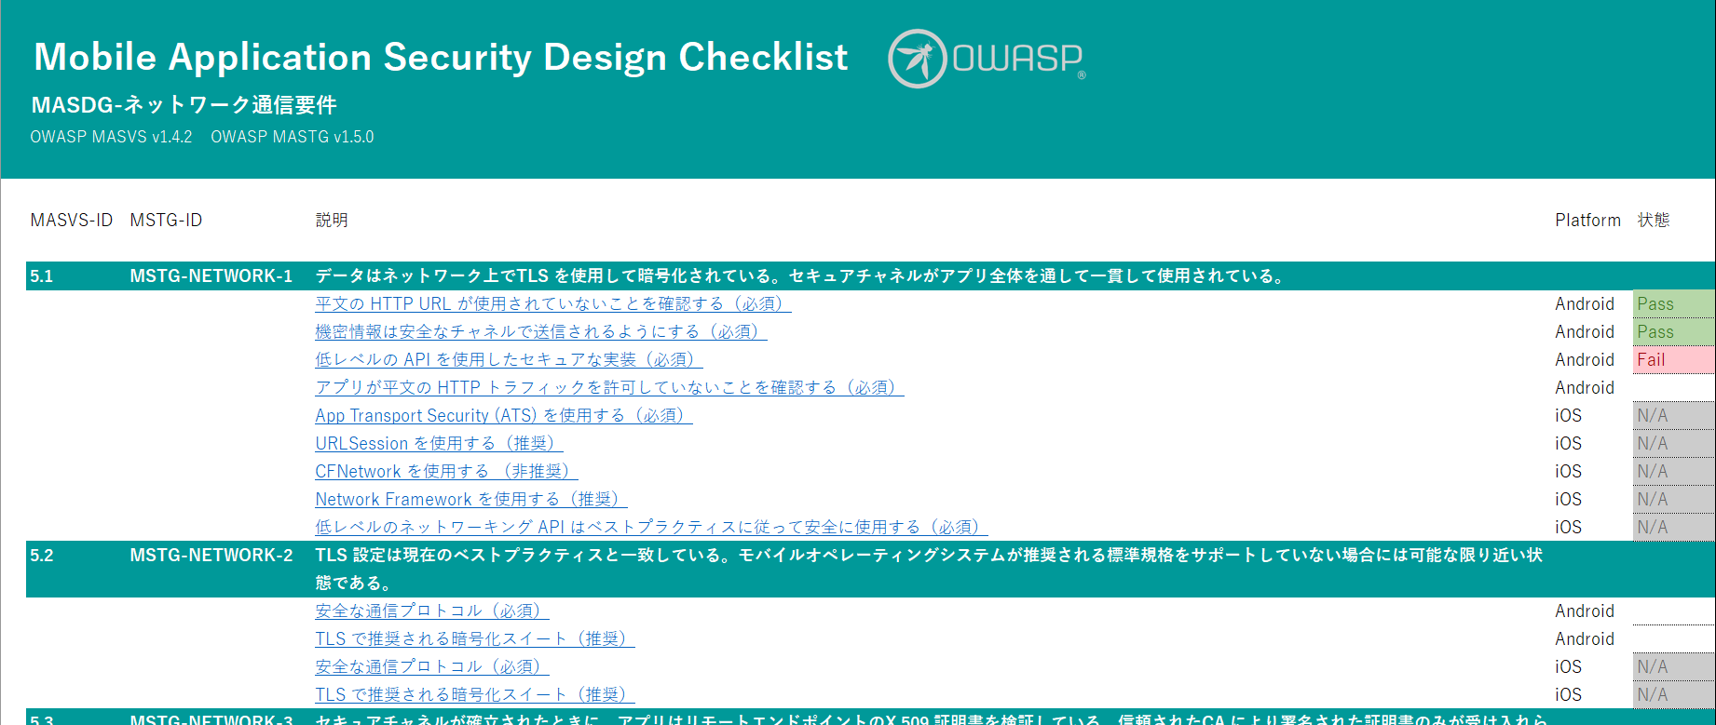

About the Project

The OWASP MASDG (Mobile Application Security Design Guide)

https://github.com/OWASP/www-project-mobile-application-security-design-guide

License

Copyright © 2023 LAC Co., Ltd. This work is licensed under a Creative Commons Attribution-ShareAlike 4.0 International License.

